HOJA DE RECLAMACIÓN
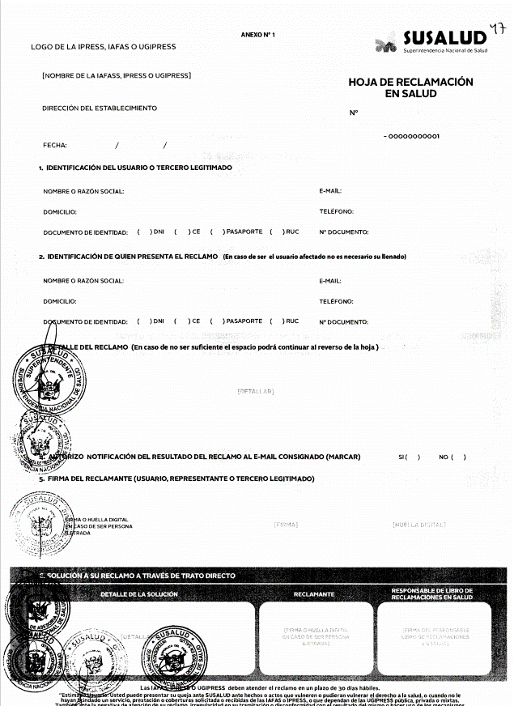

DATOS HOJA DE RECLAMACIÓN

1
2
1. NÚMERO DE RECLAMO
2. FECHA DEL RECLAMO
3. IDENTIFACIÓN DEL USUARIO O TERCERO LEGITIMADO (Nombre o Razón Social, Domicilio, Documento de Identidad, Correo Electrónico, Teléfono )

4. IDENTIFICACIÓN DE QUIEN PRESENTA EL RECLAMO (Nombre o Razón Social, Domicilio, Documento de Identidad, Correo Electrónico, Teléfono)

3
5. DETALLE DEL RECLAMO
6. AUTORIZO NOTIFICACIÓN DEL RESULTADO DEL RECLAMO AL CORREO ELECTRÓNICO
7. FIRMA DEL DECLARANTE

4

5

6

7

